Viršelis
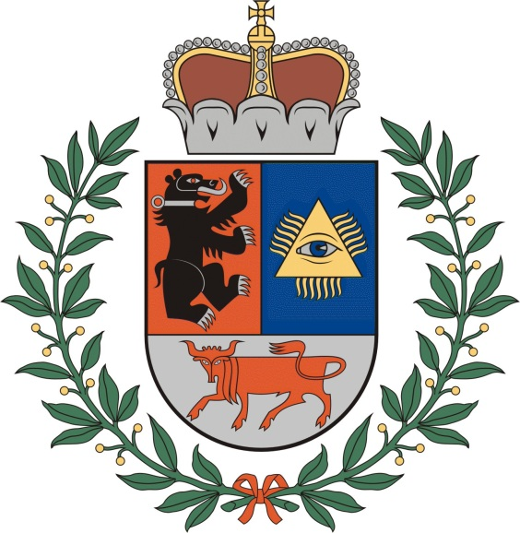

ŠIAULIŲ MIESTO LENGVOSIOS ATLETIKOS

VAIKŲ IR JAUNUČIŲ TRIKOVIŲ PIRMENYBĖS

2018 m. kovo 8 d.

Šiauliai

